상품제안서
가로수첩형밴드(캐릭터밴드) | 상품코드: S11591

 |  |  |  |  |  |  | 02-713-8555 | www.synergygift.co.kr
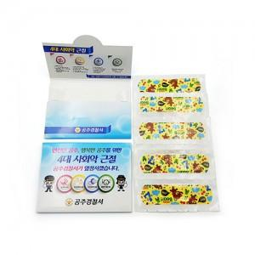 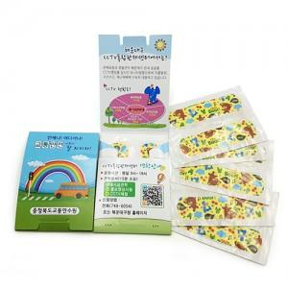

【상세/제작정보】 | *수첩형 양면칼라인쇄(300아트지) *밴드 곰 / 토끼 케릭터 *밴드 4매~10매 *납기:5일~6일

【인쇄/포장옵션】 | 풀칼라 / 포장불가능

【공급단가】 | 수량 | 1,000~ | 2,000~ | 3,000~ | 5,000~ | 10,000~
*VAT별도 | 단가 | 230원 | 220원 | 210원 | 200원 | 200원

【상품 URL】 | https://www.synergygift.co.kr:443/src/goods_detail.php?gdno=8628

